Sheet1
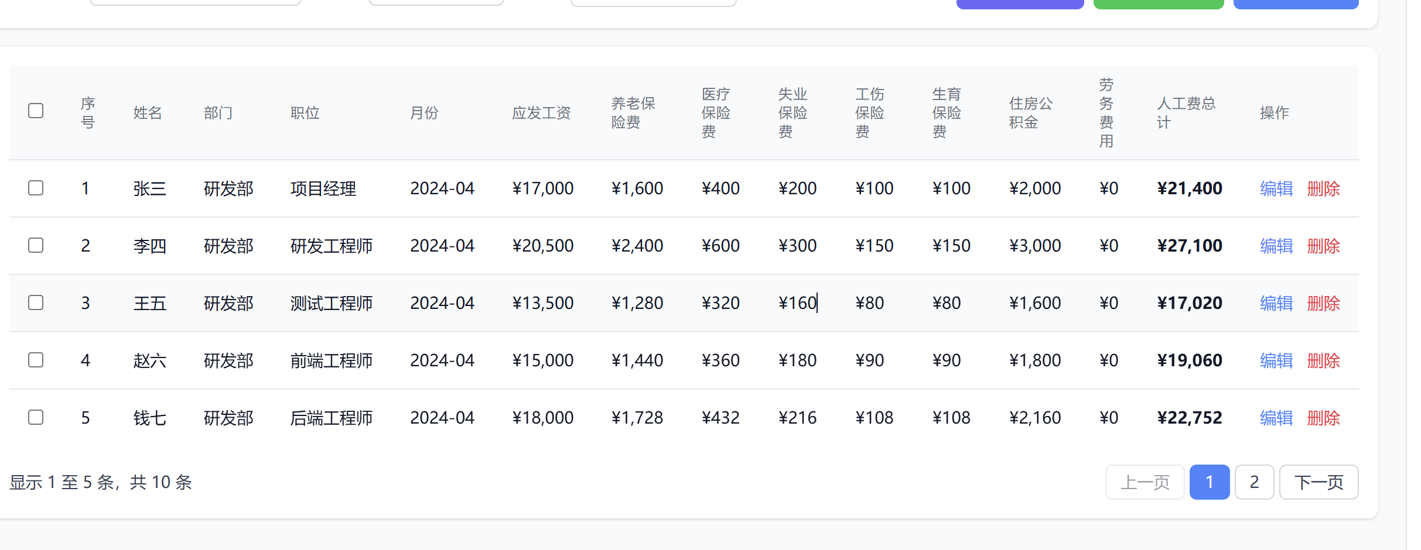
序号 | 姓名 | 部门 | 职位 | 年/月 | 应发工资(含奖金) | 单位承担(五险一金) | 派遣费（若有）
1

